Comparación
Componentes | Disco SSD | RAM | Procesador | Motherboard | Tarjeta gráfica | Fuente de poder | Teclado | Mouse | Diadema | Monitor | Chasis | Precio
Opcion 1 | 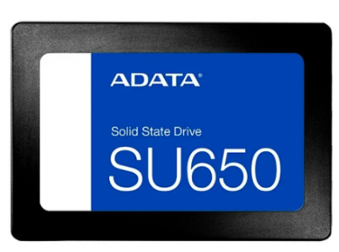 REF: SU650 512 GB 156.000 | Corsair Vengeance Ddr4 8g 126.000 | 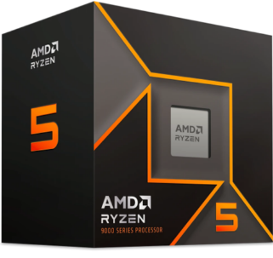 AMD Ryzen 5 9600 1.020.000 | 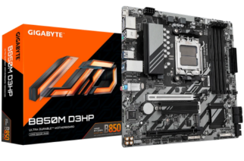 Gigabyte B850M D3HP 730.000 | 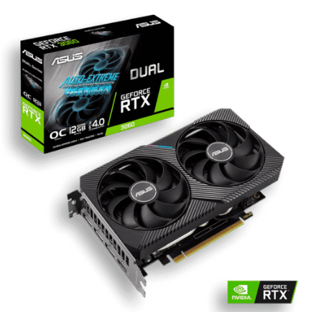 Nvidia Geforce Asus Rtx-3060 1.749.000 | 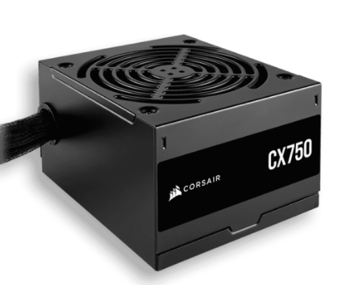 Corsair 750w Cx750 80 Plus Bronze 315.000 | 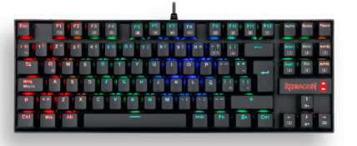 Teclado Redragon Kumara Rgb Mecánico K552 185.000 | 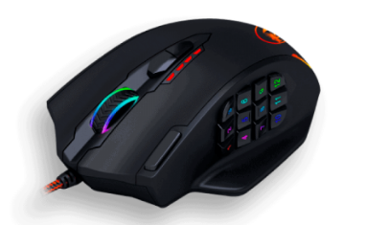 REDRAGON M908 IMPACT 99.000 | 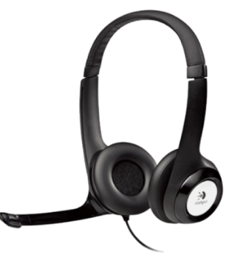 LOGITECH H390 113.000 | 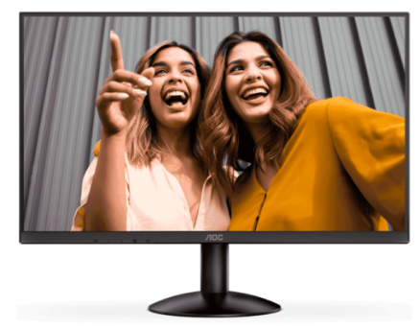 Aoc 24″ Ips Full Hd (100HZ) 415.000 | 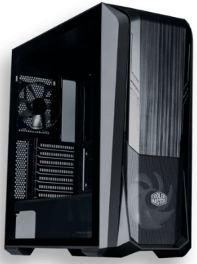 Cooler Masterbox 500 Vidrio Templado + 2 Fan 395.000 | $ 5,303,000
Opcion 2 | 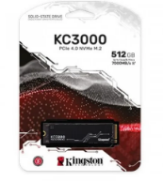 Kingston KC3000 Disco Solido M.2 512GB 265.000 |  Kingston Fury Beast Ddr4 16gb 159.000 | 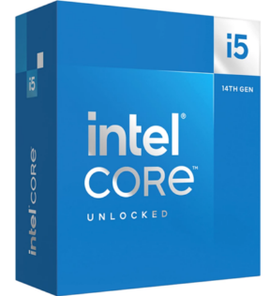 Intel Core i5-14600K 1.135.000 | 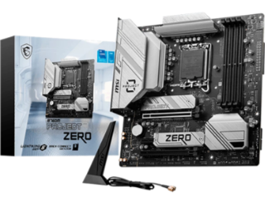 MSI B760M PROJECT ZERO 945.000 | 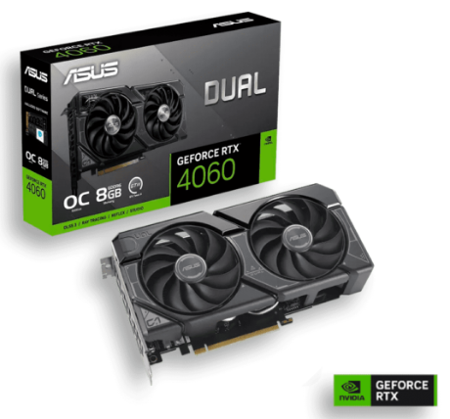 Nvidia Geforce Asus Rtx-4060 2.015.000 | 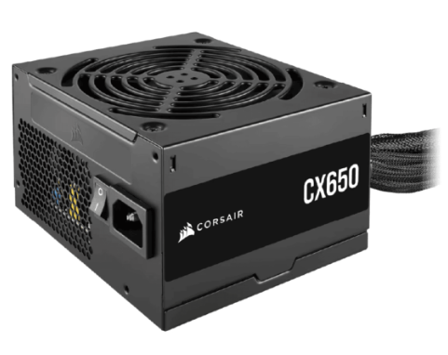 Corsair 650w 80 Plus Cx650 289.000 | 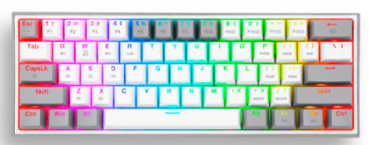 REDRAGON FIZZ PRO K616 145.000 | 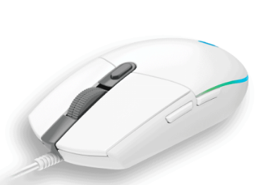 Logitech G203 Rgb Blanco 97.000 | 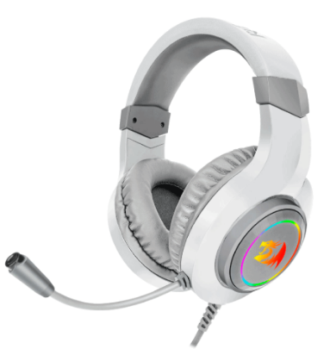 Redragon Hylas Blanca H260w 69.000 | 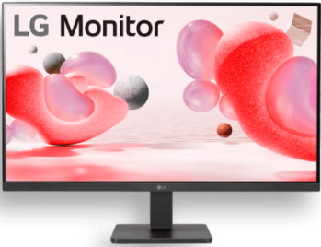 Lg 27″ Full Hd Ips 100 Hz 549.000 | 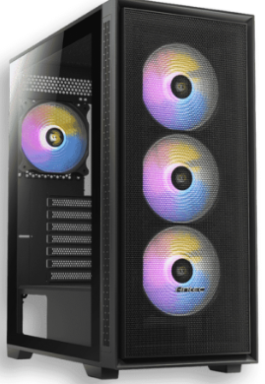 Antec Ax81 Elite Vidrio Templado + 4 Fan Argb 325.000 | $ 5,993,000
Opcion 3 | XPG SX6000 512GB M.2 220.731 | 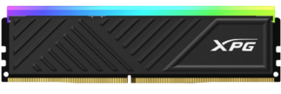 Spectrix D35G DDR4 16GB 199.000 | 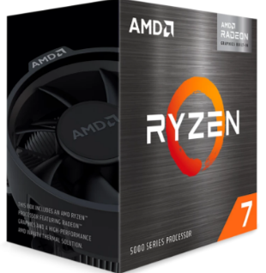 AMD Ryzen 7 5700G 749.000 | 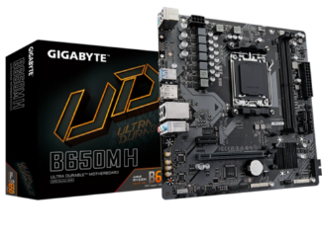 Gigabyte B650M H 495.000 | 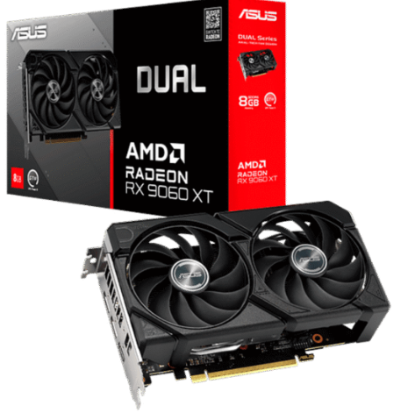 Asus Amd Radeon Rx 9060xt 2.189.000 | 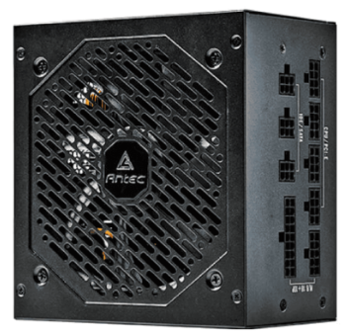 Antec Ne750g M NeoECO 80 Plus Gold Full Modular 479.000 | 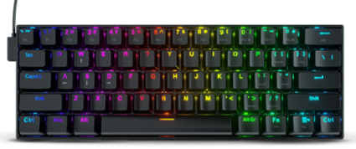 REDRAGON K630 RGB DRAGONBORN 189.000 | 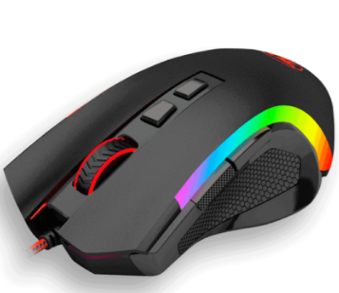 REDRAGON GRIFFIN M607 80.000 | 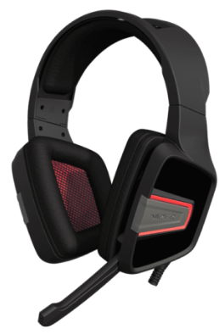 Gamer Patriot Viper V330 115.000 | 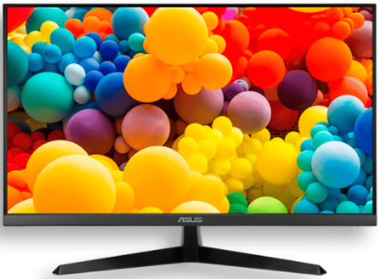 Asus 24″ Ips Fhd 1ms-120Hz 489.000 | 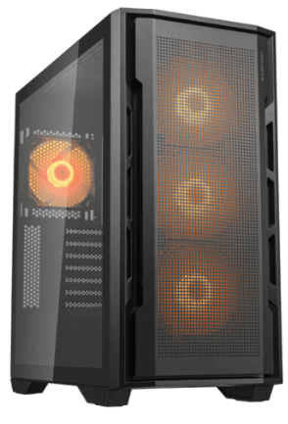 Cougar Uniface Vidrio Templado + 4 Fan Argb 355.000 | $ 5,495,000

Mejor opcion |  |  |  | Opción más cara |  |  |  |  | Opcion más economica

Opcion 3 : Es la mejor opción debido a sus componentes más recientes y bastante actualizable. |  |  |  | Opcion 2 : Sus componentes son más costosos, a pesar de ser bastante buenos, tambien podría ser una opción ante la competencia |  |  |  |  | Opcion 1 : A pesar de ser la opción más economica, en unos meses/años terminara siendo poco actualizable

Portatiles
Portatil 1 | Portatil 2 | Portatil 3

Portátil ASUS TUF GAMING A15 FA506NF-HN004 | AMD Ryzen 5 7535HS | 16GB de RAM | GeForce RTX-2050 4GB | NVMe 512G de almacenamiento | 15,6″ Pulgadas FHD 2.789.000 | Portátil Msi Thin 15 B12uc -3027xco | CORE i7 12650H | 16gb D4 De Ram | M.2 Nvme 512gb De Almacenamiento | GeForce 4gb Rtx-3050| 15,6″ Pulgadas Fhd 144hz 3.469.000 | Portátil LENOVO IDEAPAD SLIM 3 15IRH8 | INTEL CORE i7 13620H | 16GB de RAM | SSD 512GB de almacenamiento | 15,6″ Pulgadas FHD 2.629.000

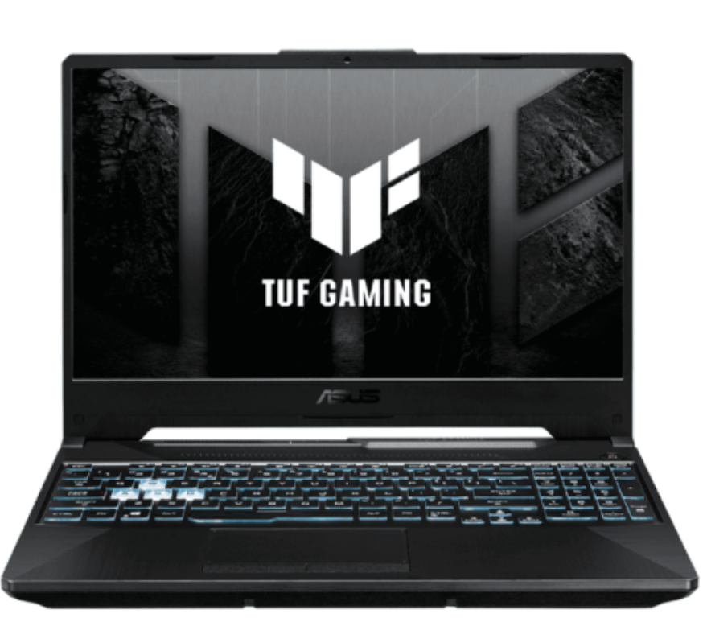 | 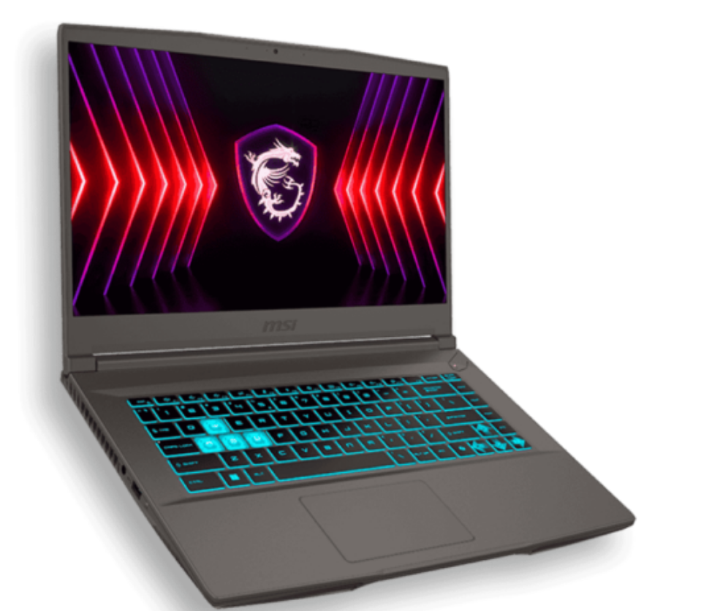 | 